ENTRENAMIENTO
Caso | Epocas | Capas | Neuronas por Capa | Función de Activación | Función de Optimización | Tasa de Aprendizaje | Exactitud (%)
1 | 15 | 3 | 1000 + 500 + 3 | relu + softmax | adam | 0.2 | 0.93
2 | 30 | 4 | 1000 + 1000 + 500 + 3 | relu + softmax | adam | 0.2 | 0.9
3 | 45 | 3 | 1500 + 1000 + 3 | relu + softmax | adadelta | 0.2 | 0.9
4 | 50 | 4 | 1500 + 1000 + 1000 + 3 | softmax | adam | 0.2 | 0.76
5 | 25 | 4 | 1500 + 800 + 500 + 3 | softmax | adam | 0.3 | 0.91
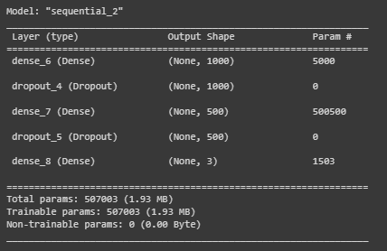
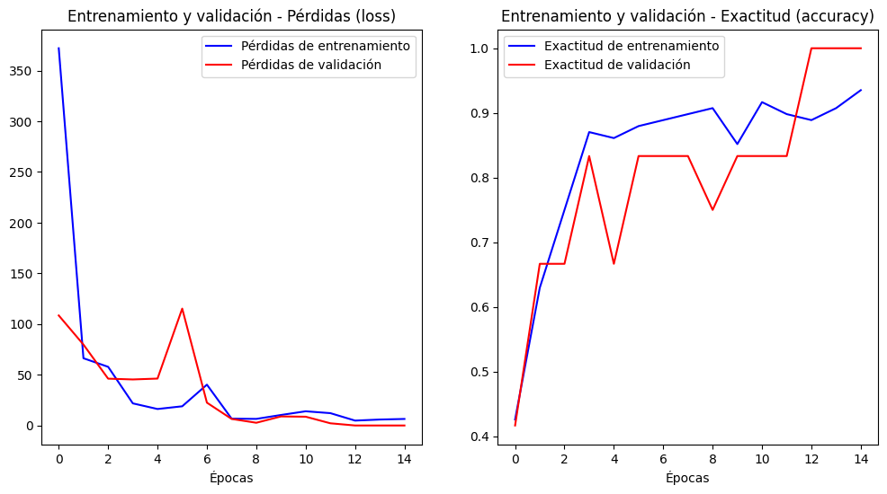
CASO 1

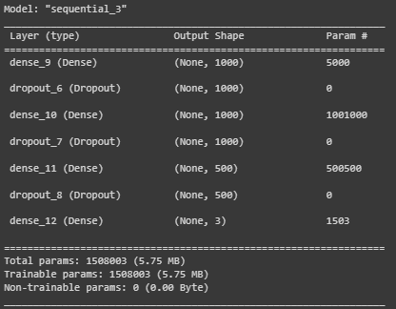
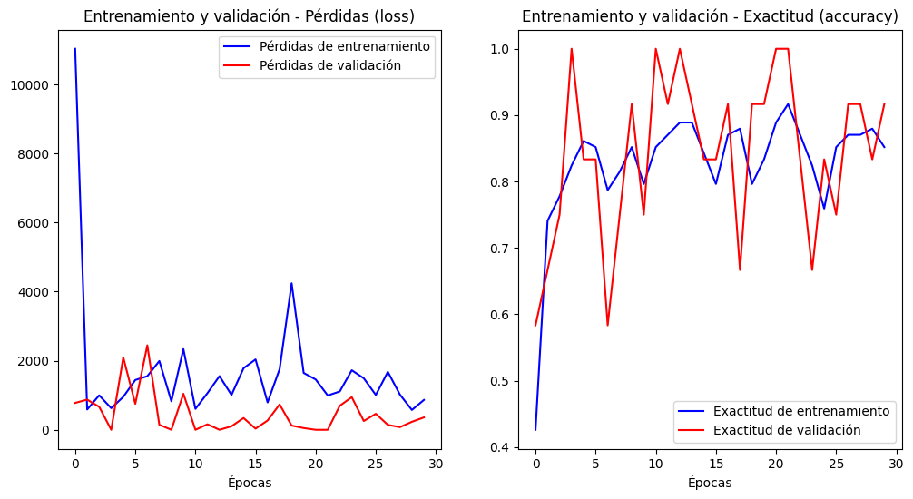
CASO 2

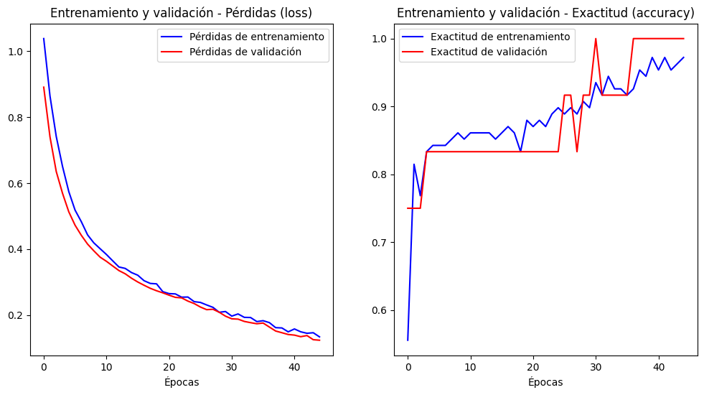
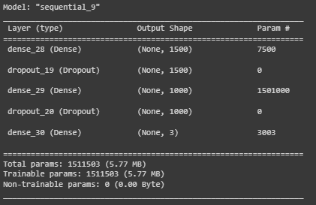
CASO 3

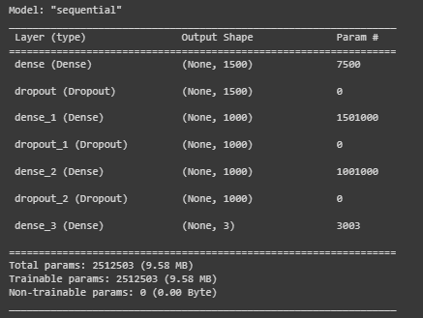
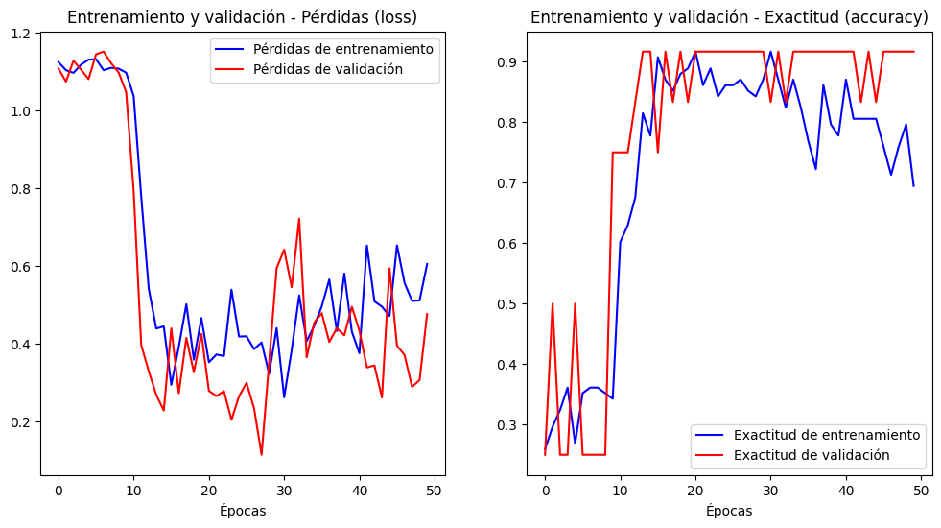
CASO 4

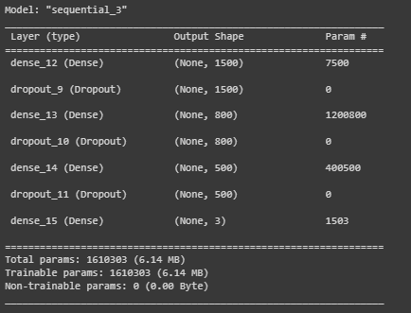
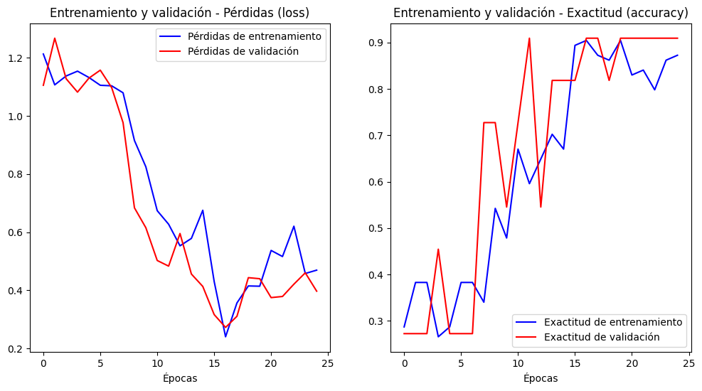
CASO 5

 | Observaciones:
 | Se puede apreciar que cada entrenamiento se realizó satisfactoriamente y que cada uno presenta caracteristicas distintas ya que cada caso se realizo con parámetros distintos. Por ejemplo para los casos 1 y 3 se realizó el entrenamiento con la misma cantidad de capas (variando la cantidad de neuronas y epocas) y diferente función de optimizació y se pudo apreciar que tienen resultados similares. Mientras que cuando solo se trabaja con una sola función de activación el resultado varia dependiendo de la tasa de aprendizaje aplicada ya que para los casos 4 y 5 se aprecia que para menor tasa menor es el resultado, cabe recalcar que tambien se varia el número de epocas lo cual puede influir en el resultado, por eso se recomienda realizar un nuevo entrenamiento y verificar el resultado que mejor convenga.

 | Verificar si los modelos tienen Overfitting:
 | Como se puede apreciar en las graficas de los resultados todos los modelos presentan overfitting ya sea en mayor o menor cantidad, esto se debe al sobreentrenamiento realizado a los modelos y se puede solucionar verificando donde es que ocurre este problema y disminuyendo la cantidad de épocas de ser necesario.

